界面&功能
界面相关 | 功能规则

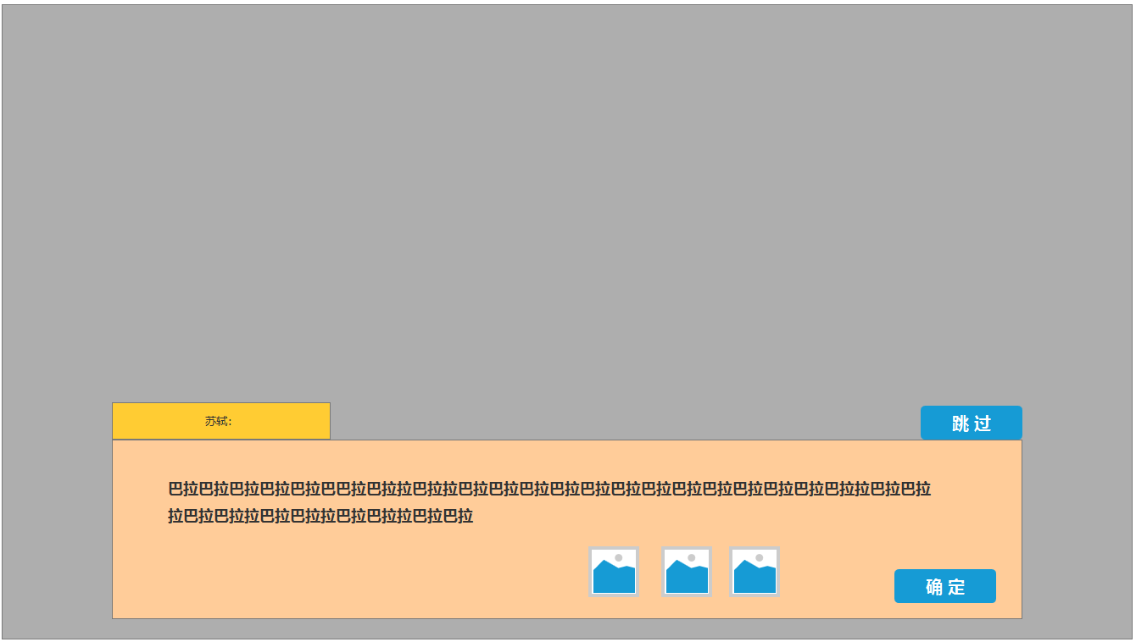

框体
框体

框体

框体

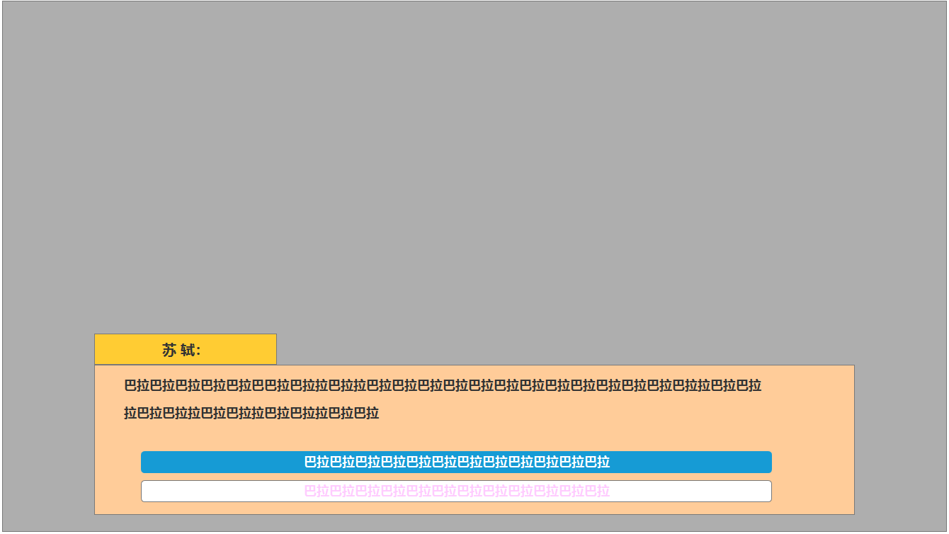

长条按钮（有选中状态）

参考图
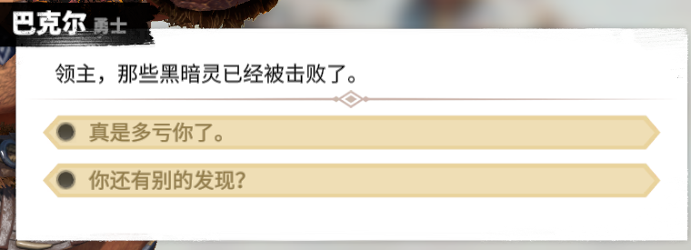
参考图

 | XXXXXXXX界面

